Email
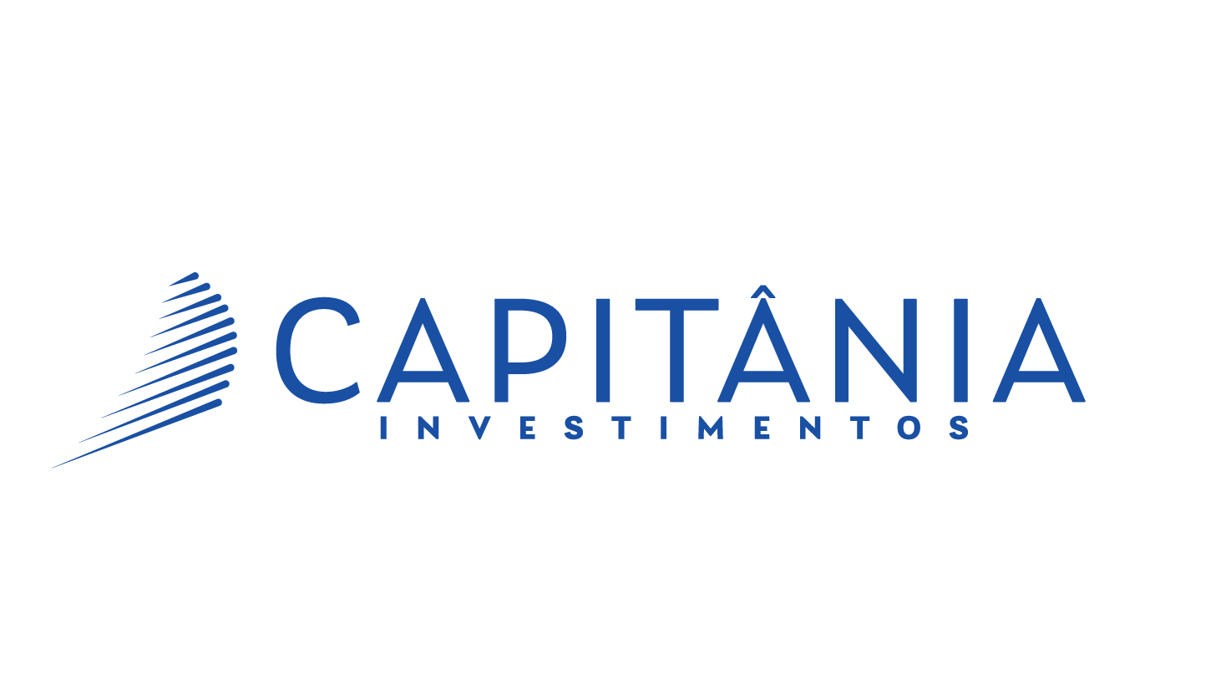

AQUILA 6 CP FIRF

Data | Cota | Retorno | CDI | CDI + 1.5% | % CDI | % CDI + 1.5%
14-Nov-24 | 3.01105150 | 0.06% | 0.04% | 0.05% | 132% | 115%
13-Nov-24 | 3.00938830 | 0.04% | 0.04% | 0.05% | 102% | 89%
12-Nov-24 | 3.00810290 | 0.06% | 0.04% | 0.05% | 141% | 123%
11-Nov-24 | 3.00632936 | 0.05% | 0.04% | 0.05% | 128% | 113%
8-Nov-24 | 3.00470976 | 0.03% | 0.04% | 0.05% | 77% | 67%

Referência |  | Retorno | CDI | CDI + 1.5% | % CDI | % CDI + 1.5%
Nov-24 |  | 0.35% | 0.41% | 0.47% | 86% | 75%
Últimos 30 dias |  | 0.83% | 0.86% | 0.98% | 97% | 84%
Últimos 90 dias |  | 2.89% | 2.55% | 2.93% | 113% | 98%
Últimos 180 dias |  | 5.68% | 5.12% | 5.90% | 111% | 96%
Últimos 360 dias |  | 11.94% | 10.87% | 12.54% | 110% | 95%
Ano 2024 |  | 10.74% | 9.44% | 10.89% | 114% | 99%
Ano 2023 |  | 9.24% | 13.05% | 14.72% | 71% | 63%
Ano 2022 |  | 13.41% | 12.37% | 14.05% | 108% | 95%
Acumulado² |  | 201.11% | 165.03% | 211.52% | 122% | 95%

Patrimônio Líquido (R$)
Hoje¹ |  |  | 163,202,379
Últimos 12 Meses (Média Diária)¹ |  |  | 171,651,155

¹Data de Referência: | 14-Nov-24
²Cota Inicial em: | 23-Dec-13

As informações contidas neste material são de caráter exclusivamente informativo. Fundos de investimento não contam com garantia do administrador do fundo, do gestor da carteira, de qualquer mecanismo de seguro ou, ainda, do Fundo Garantidor de Créditos – FGC. Rentabilidade passada não representa garantia de rentabilidade futura. "A rentabilidade divulgada não é líquida de impostos.“ Leia o prospecto e o regulamento antes de investir.

